特許出願の流れ
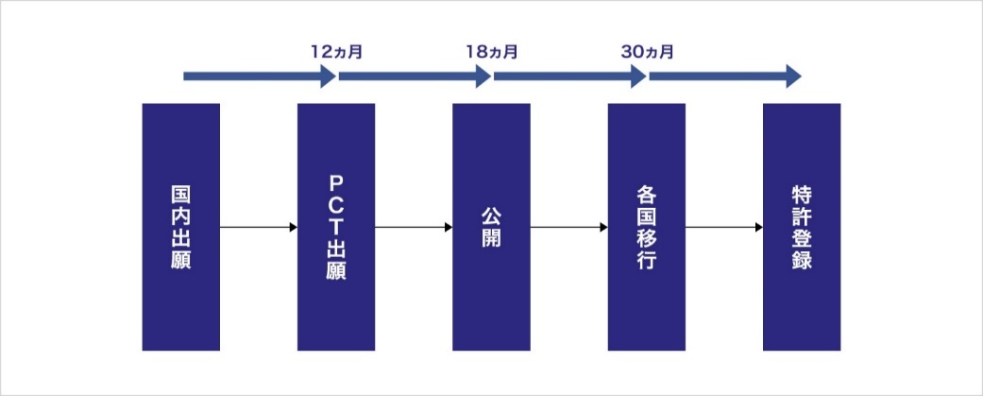 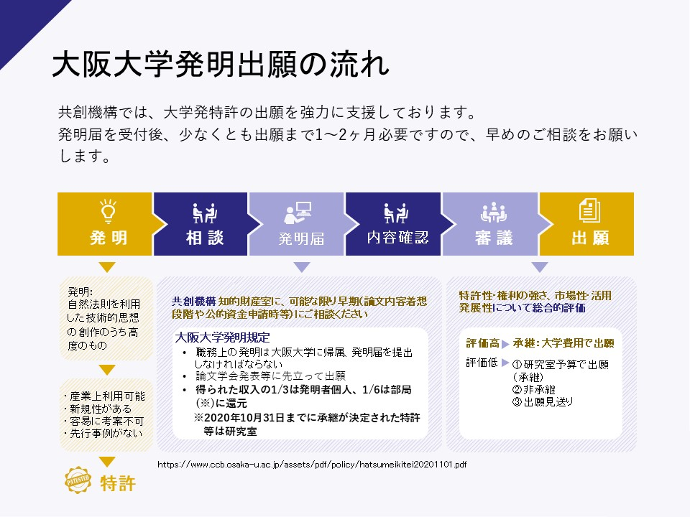 特許出願の流れ 発明者が発明届出書を作成(*1)・提出した後、技術移転機関にて先行技術調査等を行い（単独出願の場合）、研究内容を深く理解するために面談を行います。その後、特許性・権利の強さ、市場性・活用発展性に基づいて、特許を受ける権利(*2)を承継するか否かを知的財産室における会議にて審議します。 ※ 出願までに、1～2か月が必要ですので、早めにご相談下さい。 ＜発明創作～特許出願の流れ＞ 特許出願後は、発明者による積極的な技術移転活動が奨励されます。（外国出願の際に有利となります。）なお、特許出願後から公開までの1年半の間、特許出願書類を他者に開示する場合には総長名義の秘密保持契約書が必要となりますので、知的財産室へご相談下さい。 ＜国内出願～国際出願等＞ 国内出願より1年以内にPCT国際出願することが可能です。その間に得られたデータについて実施例としてPCT国際出願に追加することができます(*3)。国際公開後、最初の出願から30カ月以内に、実際に権利を取得したい国に各国移行し、各国における特許要件を満たせば、特許が登録されます。 (*1)発明届を作成される際、必ず下記のページをご確認ください。 「大阪大学発明規程（2020.11.1改正）」 https://www.ccb.osaka-u.ac.jp/assets/pdf/policy/hatsumeikitei20201101.pdf 「発明等の承継・判定基準等について（2021.1.1. 適用）（学内専用）」 https://www.ccb.osaka-u.ac.jp/wpccb_handle/wp-content/uploads/2020/12/hatumeisyoukeihanteikijun201221.pdf (*2)特許を受ける権利とは、発明を行った時点で発明者に発生し、譲渡可能な権利です。発明者から「特許を受ける権利」を譲り受けた大学は、特許出願を行うことができます。 (*3) 国内出願以降、研究を継続し、発明が進展して新たなデータが得られた等の場合、知的財産室まで必ずご連絡下さい。

